ERD
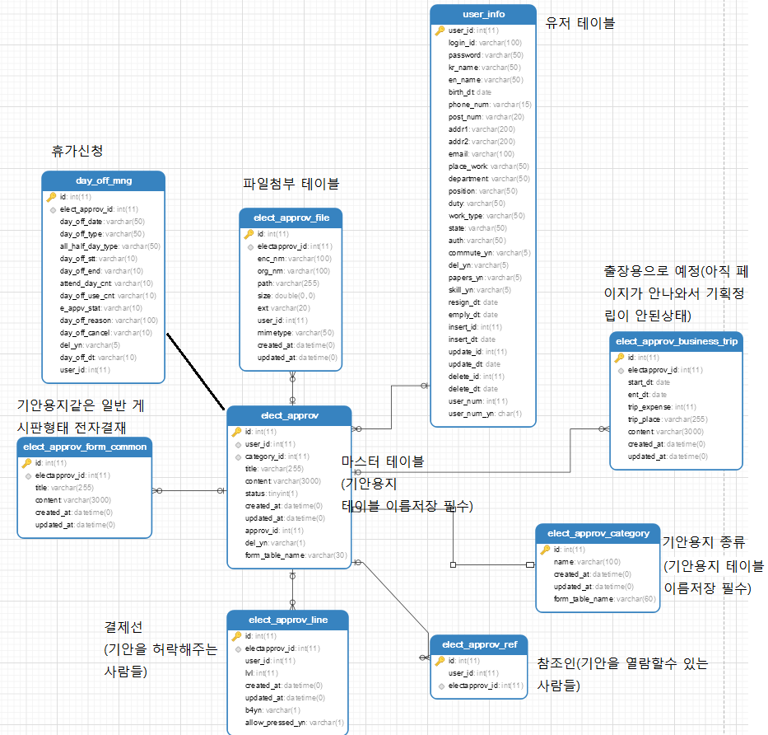

전략: elect_approv 테이블은 마스터 테이블이다. 유저가 기안을 올리면 id, user_id, 어떤 종류의 기안, 승인상태, 기안내용을 저장하는 테이블 명 등의 요약본 정보만 저장한다.
전자결재의 모든 자식 테이블은 마스터 테이블을 바라봐야한다.
마스터 테이블과 category 테이블은 기안의 상세 내용을 저장하는 테이블의 이름을 반드시 저장해야 한다.

현재 예상한 기획은 기안용지 종류를 3~4개로 한정하고,
기안 카테고리 작성시 이미 정해버린 3~4개의 테이블중 하나만 골라서 카테고리와 기안상세 내용을 작성하게 하자는 것이다.
(예: 일반게시판, 휴가신청, 구매요청, 출장)

*주의사항
elect_approv | id
 | user_id
 | category_id
 | title | 없앨지 말지 결정 못함
 | content | 없앨지 말지 결정 못함
 | status
 | created_at
 | updated_at
 | approv_id | 없앨지 말지 결정 못함
 | del_yn
 | form_table_name

마스터 테이블에 3개의 찌꺼기 칼럼이 있다. 페이지가 도착하고 기획이 좀더 명확해지면 결정할 사항이라서 미뤄뒀다

